Decomposition tests - 2019
 |  | 2015-2018 + 2019
Tested on ONS | Forecast 15 days | kfold = 10 |  |  | GBR
 |  |  |  |  |  | Decomposition method |  |  |  |  |  |  |  | EEMD |  |  | EMD
Decomposition | Duration (s) | Duration (h:mm:ss.000) |  |  | Number of IMFs | STL-A | EWT | EMD | EEMD | CEEMDAN | None |  | EEMD | Modes | Duration |  | Modes | Duration
STL-A | 0.027 | 0:00:00 |  |  | 1 |  |  | 3029.1 | 3008.0 | 2961.8 | 3030.0 |  |  | 1 | 84.0 | EMD | 1 | 2.5
EWT | 0.479 | 0:00:00 |  |  | 2 |  | 2916.1 | 3233.2 | 2975.0 | 3156.7 |  |  |  | 2 | 150.7 |  | 2 | 2.9
EMD | 3.044 | 0:00:03 |  |  | 3 | 2998.9 | 3022.0 | 3252.3 | 3139.2 | 3236.2 |  |  |  | 3 | 202.7 |  | 3 | 3.0
EEMD | 247.368 | 0:04:07 |  |  | 4 |  | 3021.8 | 3328.1 | 3117.6 | 3319.3 |  |  |  | 4 | 221.1 |  | 4 | 3.2
CEEMDAN | 713.165 | 0:11:53 |  |  | 5 |  | 3005.2 | 3538.9 | 3106.4 | 3216.8 |  |  |  | 5 | 240.2 |  | 5 | 3.2
 |  |  |  |  | 6 |  | 3006.4 | 3593.3 | 2933.7 | 3413.5 |  |  |  | 6 | 252.6 |  | 6 | 3.2
 |  |  |  |  | 7 |  | 3037.6 | 3455.1 | 3002.7 | 3378.8 |  |  |  | 7 | 254.7 |  | 7 | 3.1
 |  |  |  |  | 8 |  | 3031.6 | 3486.6 | 2971.3 | 3356.1 |  |  |  | 8 | 265.5 |  | 8 | 3.1
 |  |  |  |  | 9 |  | 3018.9 | 3519.8 | 2976.5 | 3357.0 |  |  |  | 9 | 267.9 |  | 9 | 3.5

 |  |  |  |  | XGBoost |  |  |  |  |  |  |  |  | CEEMDAN
 |  |  |  |  |  | Decomposition method |  |  |  |  |  |  | CEEMDAN | Modes | Duration (s)
 |  |  |  |  | Number of IMFs | STL-A | EWT | EMD | EEMD | CEEMDAN | None |  |  | 1 | 573.0
 |  | std deviation | 8807.4 |  | 1 |  |  | 2892.4 | 2930.2 | 2968.8 | 2922.9 |  |  | 2 | 632.1
 |  | average | 62687.8 |  | 2 |  | 2854.6 | 2938.9 | 2967.1 | 2972.7 |  |  |  | 3 | 649.7
 |  | peak | 90121.5 |  | 3 | 2918.8 | 3024.0 | 3298.5 | 2962.7 | 3377.4 |  |  |  | 4 | 737.8
 |  | trough | 39267.60263 |  | 4 |  | 2949.9 | 3691.0 | 3036.1 | 3618.0 |  |  |  | 5 | 767.8
 |  |  |  |  | 5 |  | 2978.7 | 3999.9 | 2882.0 | 3632.3 |  |  |  | 6 | 751.9
 |  |  |  |  | 6 |  | 2950.9 | 3920.9 | 2970.6 | 3546.6 |  |  |  | 7 | 749.4
 |  |  |  |  | 7 |  | 3099.7 | 3666.0 | 2991.5 | 3546.0 |  |  |  | 8 | 737.8
 |  | Average | 62687.8 | 13816.1 | 8 |  | 3112.5 | 3679.3 | 2883.4 | 3560.7 |  |  |  | 9 | 734.7
 |  |  |  |  | 9 |  | 2162.8 | 3690.8 | 2903.4 | 3554.6

 |  |  |  |  | KNN
 |  |  |  |  |  | Decomposition method
 |  |  |  |  | Number of IMFs | STL-A | EWT | EMD | EEMD | CEEMDAN | None
 |  |  |  |  | 1 |  |  | 4670.2 | 4672.6 | 4670.2 | 4670.2 | hyper
 | STL-A | EWT | EMD | EEMD | CEEMDAN | None
 |  |  | 3029.1 | 3008.0 | 2961.8 | 3029.9524
 |  | 2916.1 | 3233.2 | 2975.0 | 3156.7
 | 2998.9 | 3022.0 | 3252.3 | 3139.2 | 3236.2
 |  | 3021.8 | 3328.1 | 3117.6 | 3319.3
 |  | 3005.2 | 3538.9 | 3106.4 | 3216.8
 |  | 3006.4 | 3593.3 | 2933.7 | 3413.5
 |  | 3037.6 | 3455.1 | 3002.7 | 3378.8
 |  | 3031.6 | 3486.6 | 2971.3 | 3356.1
 |  | 3018.9 | 3519.8 | 2976.5 | 3357.0
 |  |  |  |  | 2 |  | 4745.8 | 4670.2 | 4672.6 | 4670.2
 |  |  |  |  | 3 | 4670.2 | 4722.9 | 4670.2 | 4672.6 | 4670.2
 |  |  |  |  | 4 |  | 4675.4 | 4670.2 | 4672.6 | 4670.2
 |  |  |  |  | 5 |  | 4671.8 | 4670.2 | 4672.6 | 4670.2
 |  |  |  |  | 6 |  | 4669.2 | 4670.2 | 4672.6 | 4670.2
 |  |  |  |  | 7 |  | 4669.2 | 4670.2 | 4672.6 | 4670.2
 |  |  |  |  | 8 |  | 4673.5 | 4670.2 | 4672.6 | 4670.2
 |  |  |  |  | 9 |  | 4677.9 | 4670.2 | 4672.6 | 4670.2

 |  |  |  |  | SVR
 |  |  |  |  |  | Decomposition method
 |  |  |  |  | Number of IMFs | STL-A | EWT | EMD | EEMD | CEEMDAN | None
 |  |  |  |  | 1 |  |  | 4368.9 | 4469.3 | 4374.6 | 4305.8 | hyper
 |  |  |  |  | 2 |  | 5123.7 | 4777.6 | 4476.2 | 4751.3
 |  |  |  |  | 3 |  | 4801.7 | 5113.7 | 5217.2 | 5154.7
 |  |  |  |  | 4 | 5280.4 | 4821.5 | 5612.5 | 5138.8 | 5654.3
 |  |  |  |  | 5 |  | 4684.2 | 5591.9 | 5704.7 | 6134.8
 |  |  |  |  | 6 |  | 4798.7 | 5828.8 | 5881.3 | 6540.6
 |  |  |  |  | 7 |  | 4934.8 | 5925.8 | 6452.9 | 6526.3
 |  |  |  |  | 8 |  | 5166.7 | 6087.2 | 6485.1 | 6613.9
 |  |  |  |  | 9 |  | 4894.2 | 6120.6 | 6513.4 | 6633.0

 | STL-A | EWT | EMD | EEMD | CEEMDAN | None
 |  |  | 4670.2 | 4672.6 | 4670.2 | 4670.24
 |  | 4745.8 | 4670.2 | 4672.6 | 4670.2
 | 4670.2 | 4722.9 | 4670.2 | 4672.6 | 4670.2
 |  | 4675.4 | 4670.2 | 4672.6 | 4670.2
 |  | 4671.8 | 4670.2 | 4672.6 | 4670.2
 |  | 4669.2 | 4670.2 | 4672.6 | 4670.2
 |  | 4669.2 | 4670.2 | 4672.6 | 4670.2
 |  | 4673.5 | 4670.2 | 4672.6 | 4670.2
 |  | 4677.9 | 4670.2 | 4672.6 | 4670.2

 | STL-A | EWT | EMD | EEMD | CEEMDAN | None
 |  |  | 4368.9 | 4469.3 | 4374.6 | 4305.809
 |  | 5123.7 | 4777.6 | 4476.2 | 4751.3
 |  | 4801.7 | 5113.7 | 5217.2 | 5154.7
 | 5280.4 | 4821.5 | 5612.5 | 5138.8 | 5654.3
 |  | 4684.2 | 5591.9 | 5704.7 | 6134.8
 |  | 4798.7 | 5828.8 | 5881.3 | 6540.6
 |  | 4934.8 | 5925.8 | 6452.9 | 6526.3
 |  | 5166.7 | 6087.2 | 6485.1 | 6613.9
 |  | 4894.2 | 6120.6 | 6513.4 | 6633.0
 | STL-A | EWT | EMD | EEMD | CEEMDAN | None
 |  |  | 2892.4 | 2930.2 | 2968.8 | 2922.893
 |  | 2854.6 | 2938.9 | 2967.1 | 2972.7
 | 2918.8 | 3024.0 | 3298.5 | 2962.7 | 3377.4
 |  | 2949.9 | 3691.0 | 3036.1 | 3618.0
 |  | 2978.7 | 3999.9 | 2882.0 | 3632.3
 |  | 2950.9 | 3920.9 | 2970.6 | 3546.6
 |  | 3099.7 | 3666.0 | 2991.5 | 3546.0
 |  | 3112.5 | 3679.3 | 2883.4 | 3560.7
 |  | 2162.8 | 3690.8 | 2903.4 | 3554.6

Decomposition tests ISONE
 |  | 2015-2018 + 2019
Tested on ISONE | Forecast 15 days | kfold = 10 | GBR
 |  |  |  | Decomposition method |  |  |  |  |  |  | EEMD |  |  | EMD
Decomposition | Duration (s) | Duration (h:mm:ss.000) | Number of IMFs | STL-A | EWT | EMD | EEMD | CEEMDAN | None | EEMD | Modes | Duration |  | Modes | Duration
STL-A |  |  | 1 |  |  | 1399.1 | 1442.2 | 1412.9 | 1375.0 |  | 1 |  | EMD | 1
EWT |  |  | 2 |  | 1500.8 | 1509.8 | 1433.5 | 1527.4 |  |  | 2 |  |  | 2
EMD |  |  | 3 | 1520.8 | 1552.6 | 1525.3 | 1409.6 | 1546.0 |  |  | 3 |  |  | 3
EEMD |  |  | 4 |  | 1508.7 | 1468.0 | 1484.8 | 1588.5 |  |  | 4 |  |  | 4
CEEMDAN |  |  | 5 |  | 1499.3 | 1518.5 | 1497.5 | 1527.1 |  |  | 5 |  |  | 5
 |  |  | 6 |  | 1545.4 | 1490.7 | 1465.2 | 1512.6 |  |  | 6 |  |  | 6
 |  |  | 7 |  | 1579.2 | 1569.2 | 1507.4 | 1519.3 |  |  | 7 |  |  | 7
 |  |  | 8 |  | 1518.9 | 1539.0 | 1539.1 | 1543.8 |  |  | 8 |  |  | 8
 |  |  | 9 |  | 1536.2 | 1525.0 | 1536.9 | 1487.2 |  |  | 9 |  |  | 9

 |  |  | XGBoost |  |  |  |  |  |  |  | CEEMDAN
 |  |  |  | Decomposition method |  |  |  |  |  | CEEMDAN | Modes | Duration (s)
 |  |  | Number of IMFs | STL-A | EWT | EMD | EEMD | CEEMDAN | None |  | 1
 |  |  | 1 |  |  | 1726.2 | 1662.2 | 1644.8 | 1643.3 |  | 2
average | 13816.1 |  | 2 |  | 1740.0 | 1931.0 | 1642.2 | 1735.0 |  |  | 3
std deviation | 2725.9 |  | 3 | 1647.9 | 1666.3 | 1885.4 | 1625.7 | 1737.6 |  |  | 4
peak | 25612.2 |  | 4 |  | 1541.3 | 1826.4 | 1663.7 | 1741.6 |  |  | 5
trough | 8201.9 |  | 5 |  | 1506.4 | 1724.4 | 1647.2 | 1633.7 |  |  | 6
 |  |  | 6 |  | 1552.7 | 1737.7 | 1615.7 | 1627.8 |  |  | 7
 |  |  | 7 |  | 1520.9 | 1747.7 | 1541.0 | 1651.2 |  |  | 8
 |  |  | 8 |  | 1505.8 | 1688.1 | 1572.5 | 1605.7 |  |  | 9
 |  |  | 9 |  | 1510.4 | 1683.6 | 1512.3 | 1611.2

 | STL-A | EWT | EMD | EEMD | CEEMDAN | None
 |  |  | 1399.1 | 1442.2 | 1412.9 | 1375
 |  | 1500.8 | 1509.8 | 1433.5 | 1527.4
 | 1520.8 | 1552.6 | 1525.3 | 1409.6 | 1546.0
 |  | 1508.7 | 1468.0 | 1484.8 | 1588.5
 |  | 1499.3 | 1518.5 | 1497.5 | 1527.1
 |  | 1545.4 | 1490.7 | 1465.2 | 1512.6
 |  | 1579.2 | 1569.2 | 1507.4 | 1519.3
 |  | 1518.9 | 1539.0 | 1539.1 | 1543.8
 |  | 1536.2 | 1525.0 | 1536.9 | 1487.2
 |  |  | KNN
 |  |  |  | Decomposition method
 |  |  | Number of IMFs | STL-A | EWT | EMD | EEMD | CEEMDAN | None
 |  |  | 1 |  |  | 2095.0 | 2095.9 | 2095.0 | 2095.0
 |  |  | 2 |  | 2136.2 | 2095.0 | 2095.9 | 2095.0
 |  |  | 3 | 2095.0 | 2112.6 | 2095.0 | 2095.9 | 2095.0
 |  |  | 4 |  | 2100.3 | 2095.0 | 2095.9 | 2095.0
 |  |  | 5 |  | 2101.0 | 2095.0 | 2095.9 | 2095.0
 |  |  | 6 |  | 2100.8 | 2095.0 | 2095.9 | 2095.0
 |  |  | 7 |  | 2104.9 | 2095.0 | 2095.9 | 2095.0
 |  |  | 8 |  | 2110.5 | 2095.0 | 2095.9 | 2095.0
 |  |  | 9 |  | 2114.0 | 2095.0 | 2095.9 | 2095.0

 |  |  | SVR
 |  |  |  | Decomposition method
 |  |  | Number of IMFs | STL-A | EWT | EMD | EEMD | CEEMDAN | None
 |  |  | 1 |  |  | 2807.0 | 2831.8 | 2816.4 | 2833.1
 |  |  | 2 |  | 2948.3 | 2783.9 | 2834.9 | 2791.2
 |  |  | 3 | 3041.3 | 2960.6 | 2800.3 | 2807.0 | 2795.0
 |  |  | 4 |  | 2964.9 | 2803.1 | 2824.4 | 2793.2
 |  |  | 5 |  | 2964.1 | 2807.6 | 2812.6 | 2807.8
 |  |  | 6 |  | 2962.7 | 2832.9 | 2817.7 | 2834.1
 |  |  | 7 |  | 2964.4 | 2825.8 | 2849.0 | 2840.4
 |  |  | 8 |  | 2964.0 | 2838.1 | 2861.6 | 2844.7
 |  |  | 9 |  | 2966.2 | 2860.7 | 2852.0 | 2814.3

 | STL-A | EWT | EMD | EEMD | CEEMDAN | None
 |  |  | 2095.0 | 2095.9 | 2095.0 | 2095
 |  | 2136.2 | 2095.0 | 2095.9 | 2095.0
 | 2095.0 | 2112.6 | 2095.0 | 2095.9 | 2095.0
 |  | 2100.3 | 2095.0 | 2095.9 | 2095.0
 |  | 2101.0 | 2095.0 | 2095.9 | 2095.0
 |  | 2100.8 | 2095.0 | 2095.9 | 2095.0
 |  | 2104.9 | 2095.0 | 2095.9 | 2095.0
 |  | 2110.5 | 2095.0 | 2095.9 | 2095.0
 |  | 2114.0 | 2095.0 | 2095.9 | 2095.0
 | STL-A | EWT | EMD | EEMD | CEEMDAN | None
 |  |  | 2807.0 | 2831.8 | 2816.4 | 2833.1
 |  | 2948.3 | 2783.9 | 2834.9 | 2791.2
 | 3041.3 | 2960.6 | 2800.3 | 2807.0 | 2795.0
 |  | 2964.9 | 2803.1 | 2824.4 | 2793.2
 |  | 2964.1 | 2807.6 | 2812.6 | 2807.8
 |  | 2962.7 | 2832.9 | 2817.7 | 2834.1
 |  | 2964.4 | 2825.8 | 2849.0 | 2840.4
 |  | 2964.0 | 2838.1 | 2861.6 | 2844.7
 |  | 2966.2 | 2860.7 | 2852.0 | 2814.3
 | STL-A | EWT | EMD | EEMD | CEEMDAN | None
 |  |  | 1726.2 | 1662.2 | 1644.8 | 1643.3
 |  | 1740.0 | 1931.0 | 1642.2 | 1735.0
 | 1647.9 | 1666.3 | 1885.4 | 1625.7 | 1737.6
 |  | 1541.3 | 1826.4 | 1663.7 | 1741.6
 |  | 1506.4 | 1724.4 | 1647.2 | 1633.7
 |  | 1552.7 | 1737.7 | 1615.7 | 1627.8
 |  | 1520.9 | 1747.7 | 1541.0 | 1651.2
 |  | 1505.8 | 1688.1 | 1572.5 | 1605.7
 |  | 1510.4 | 1683.6 | 1512.3 | 1611.2

Sheet2
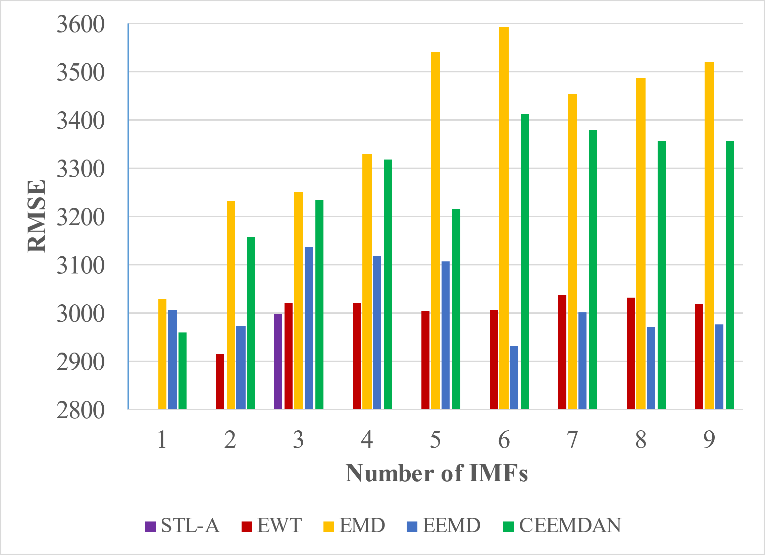
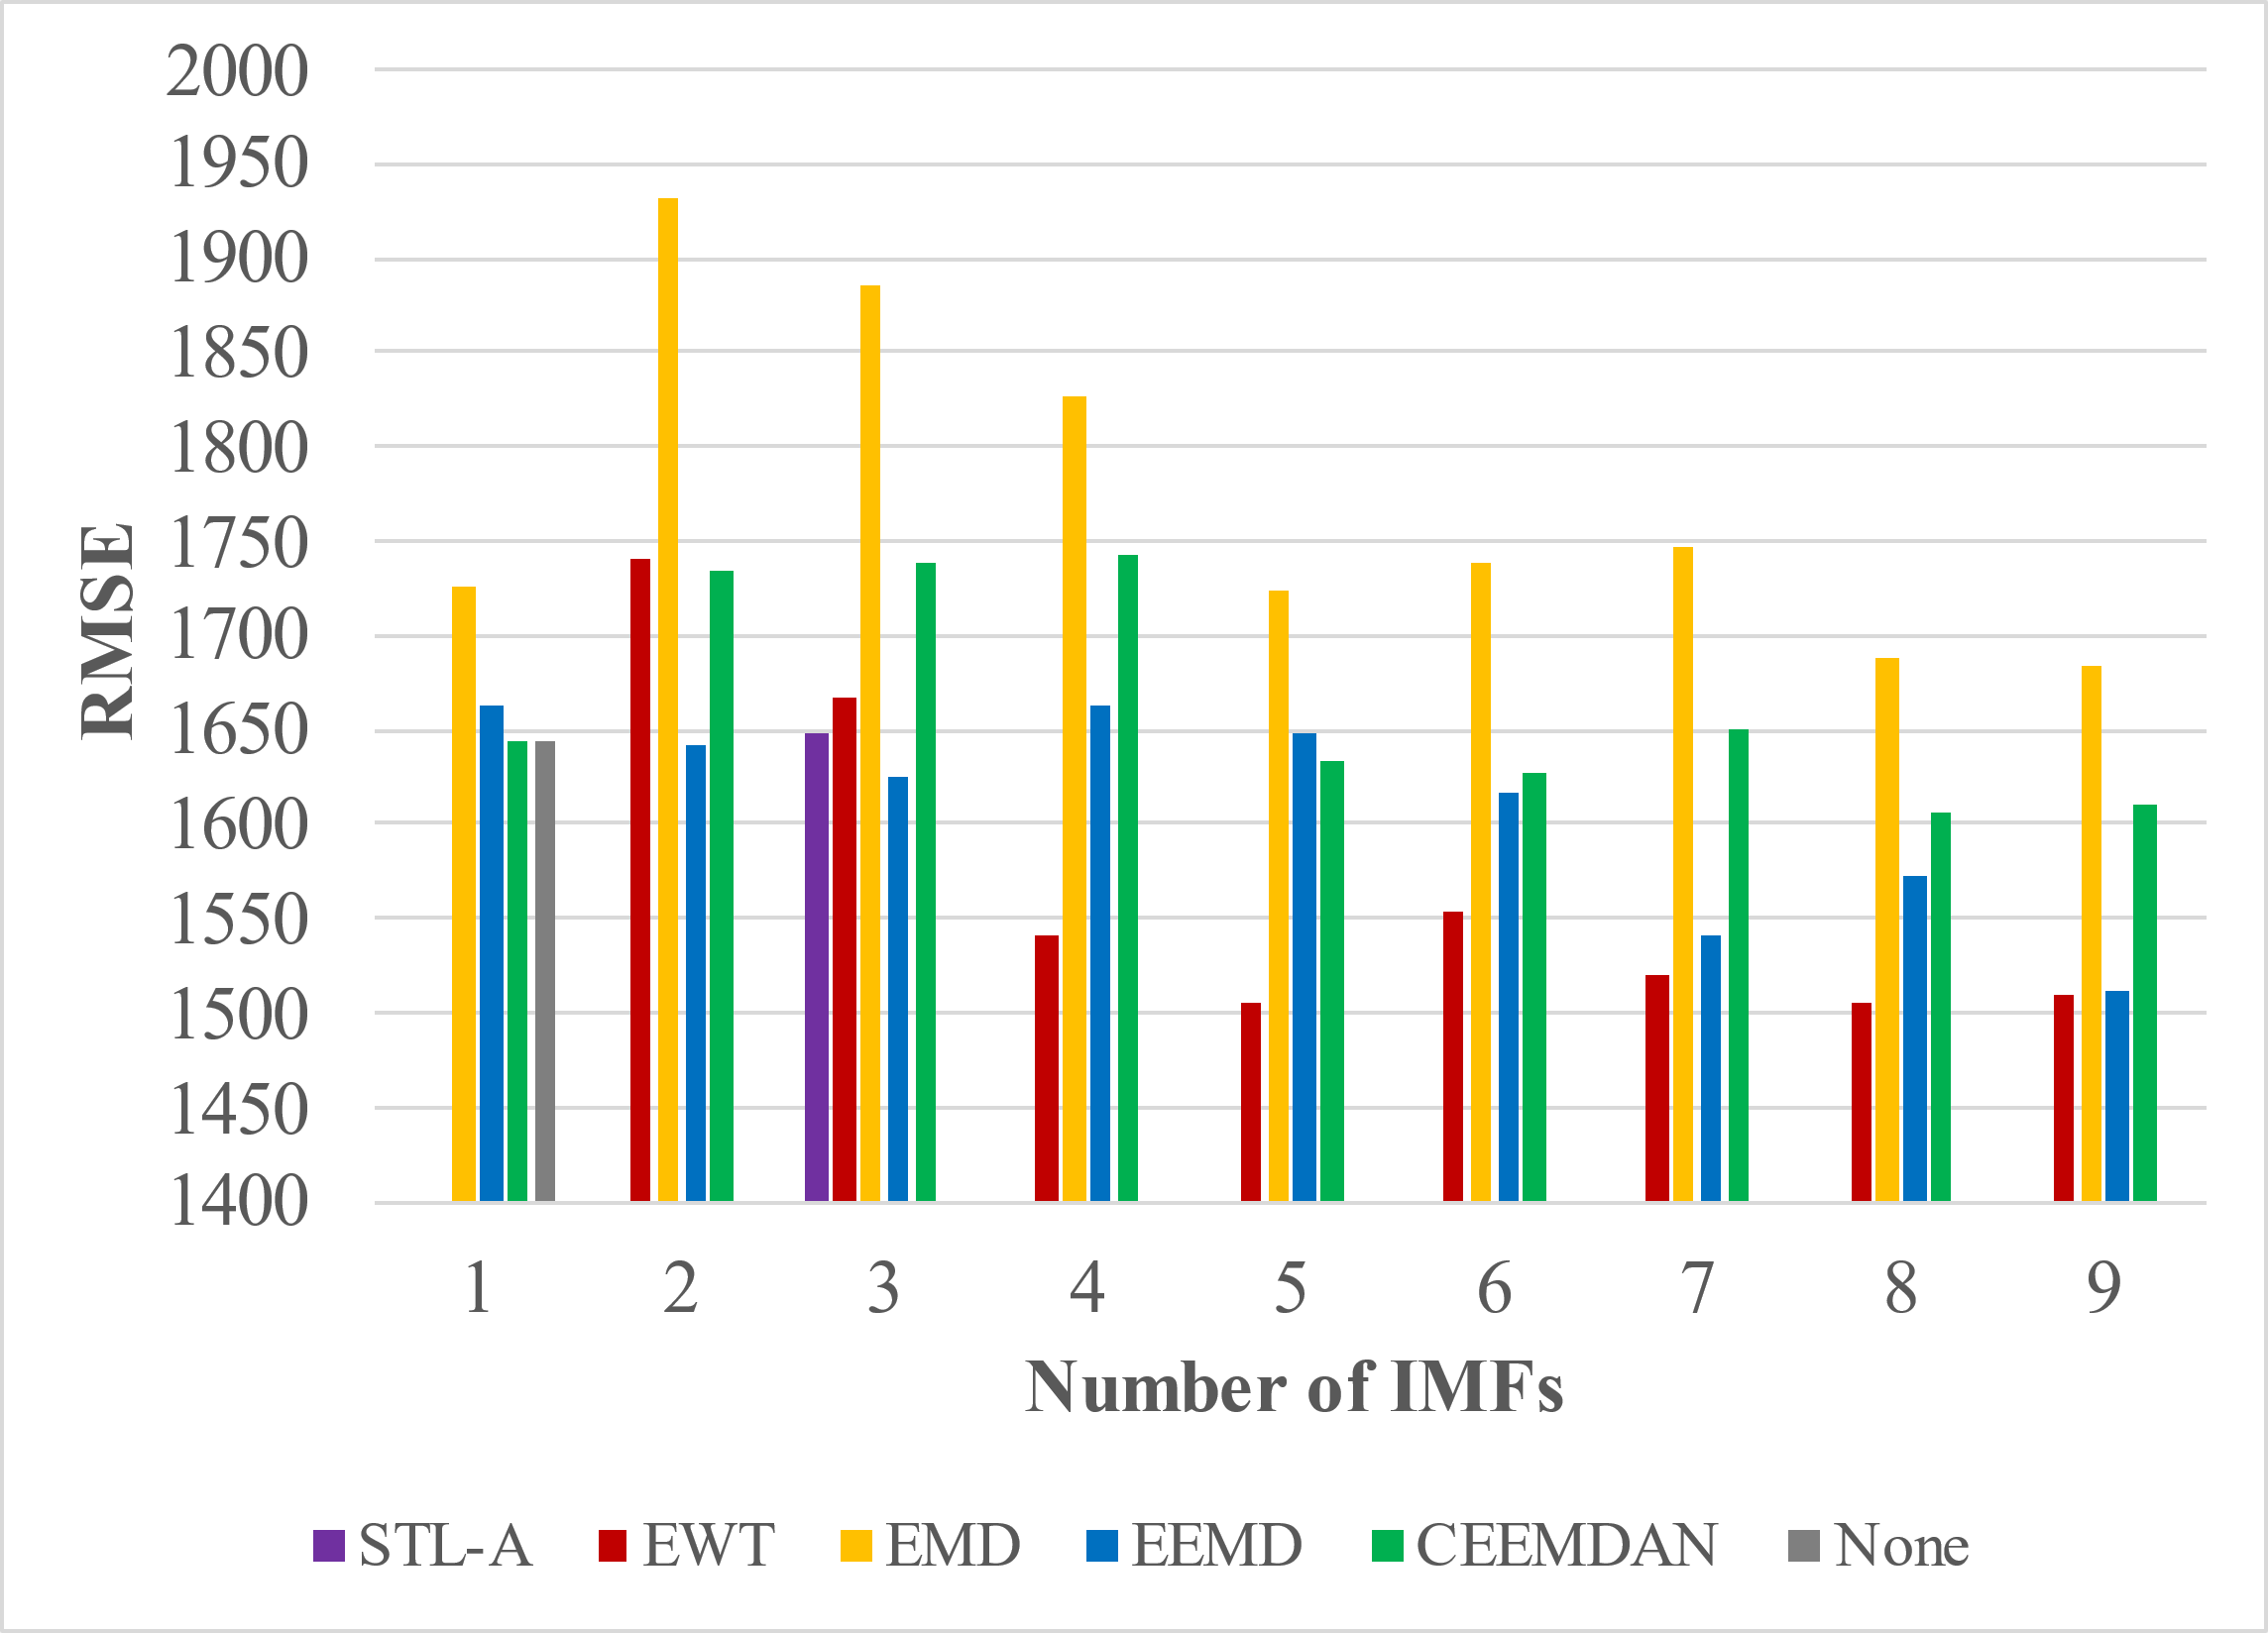
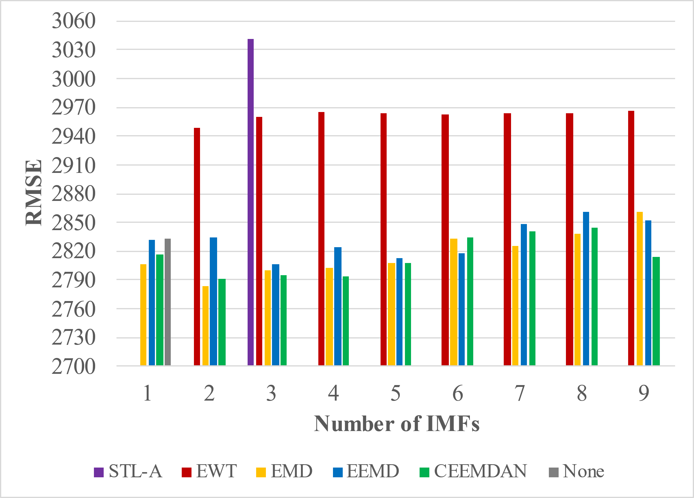
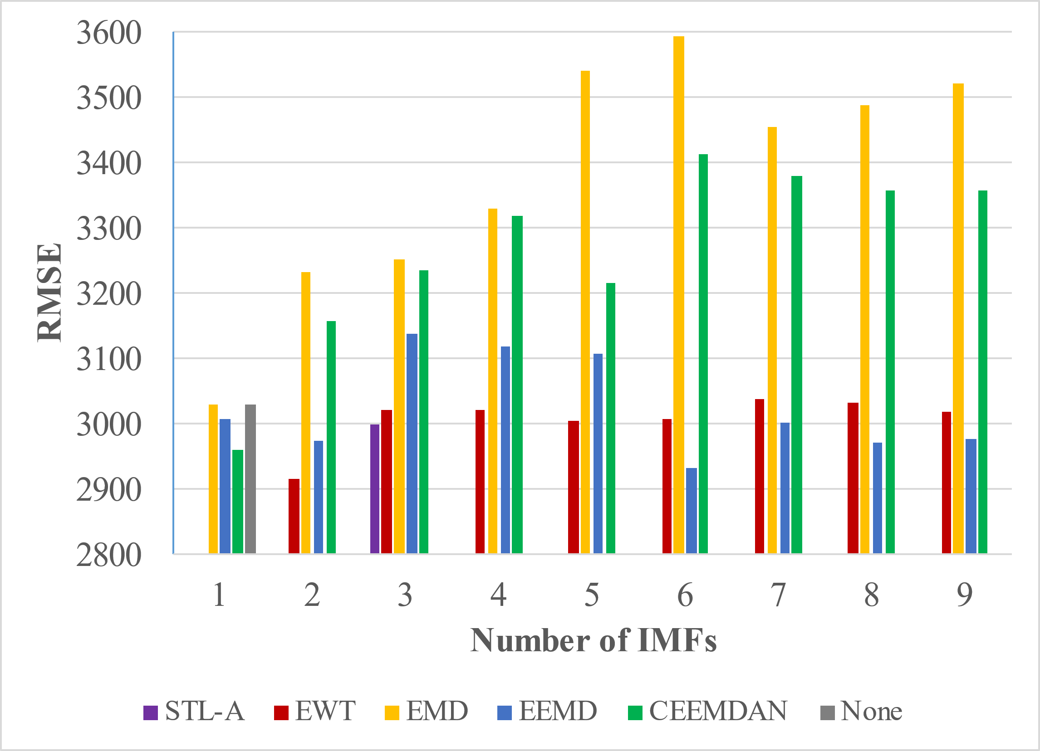
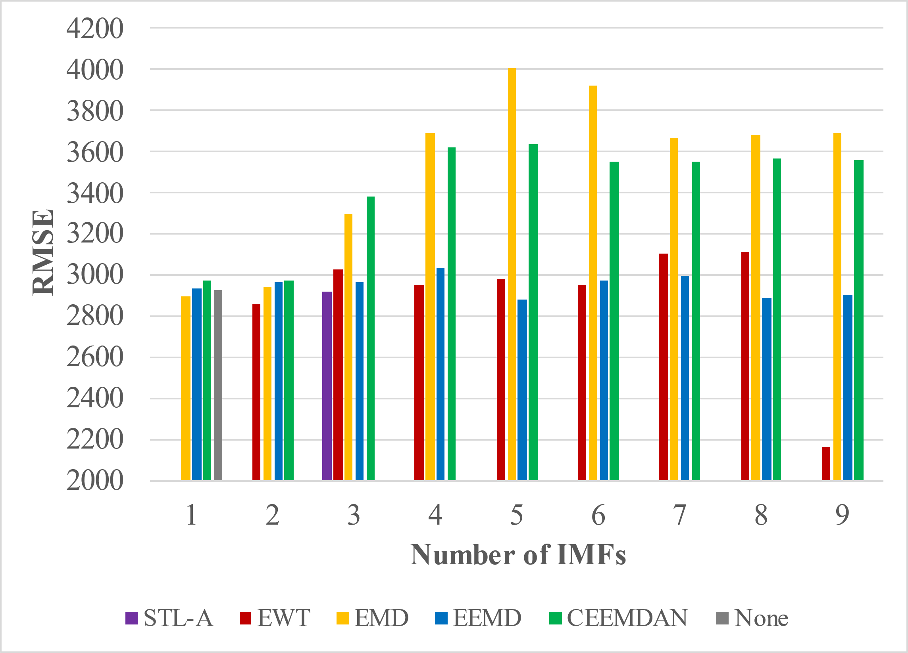
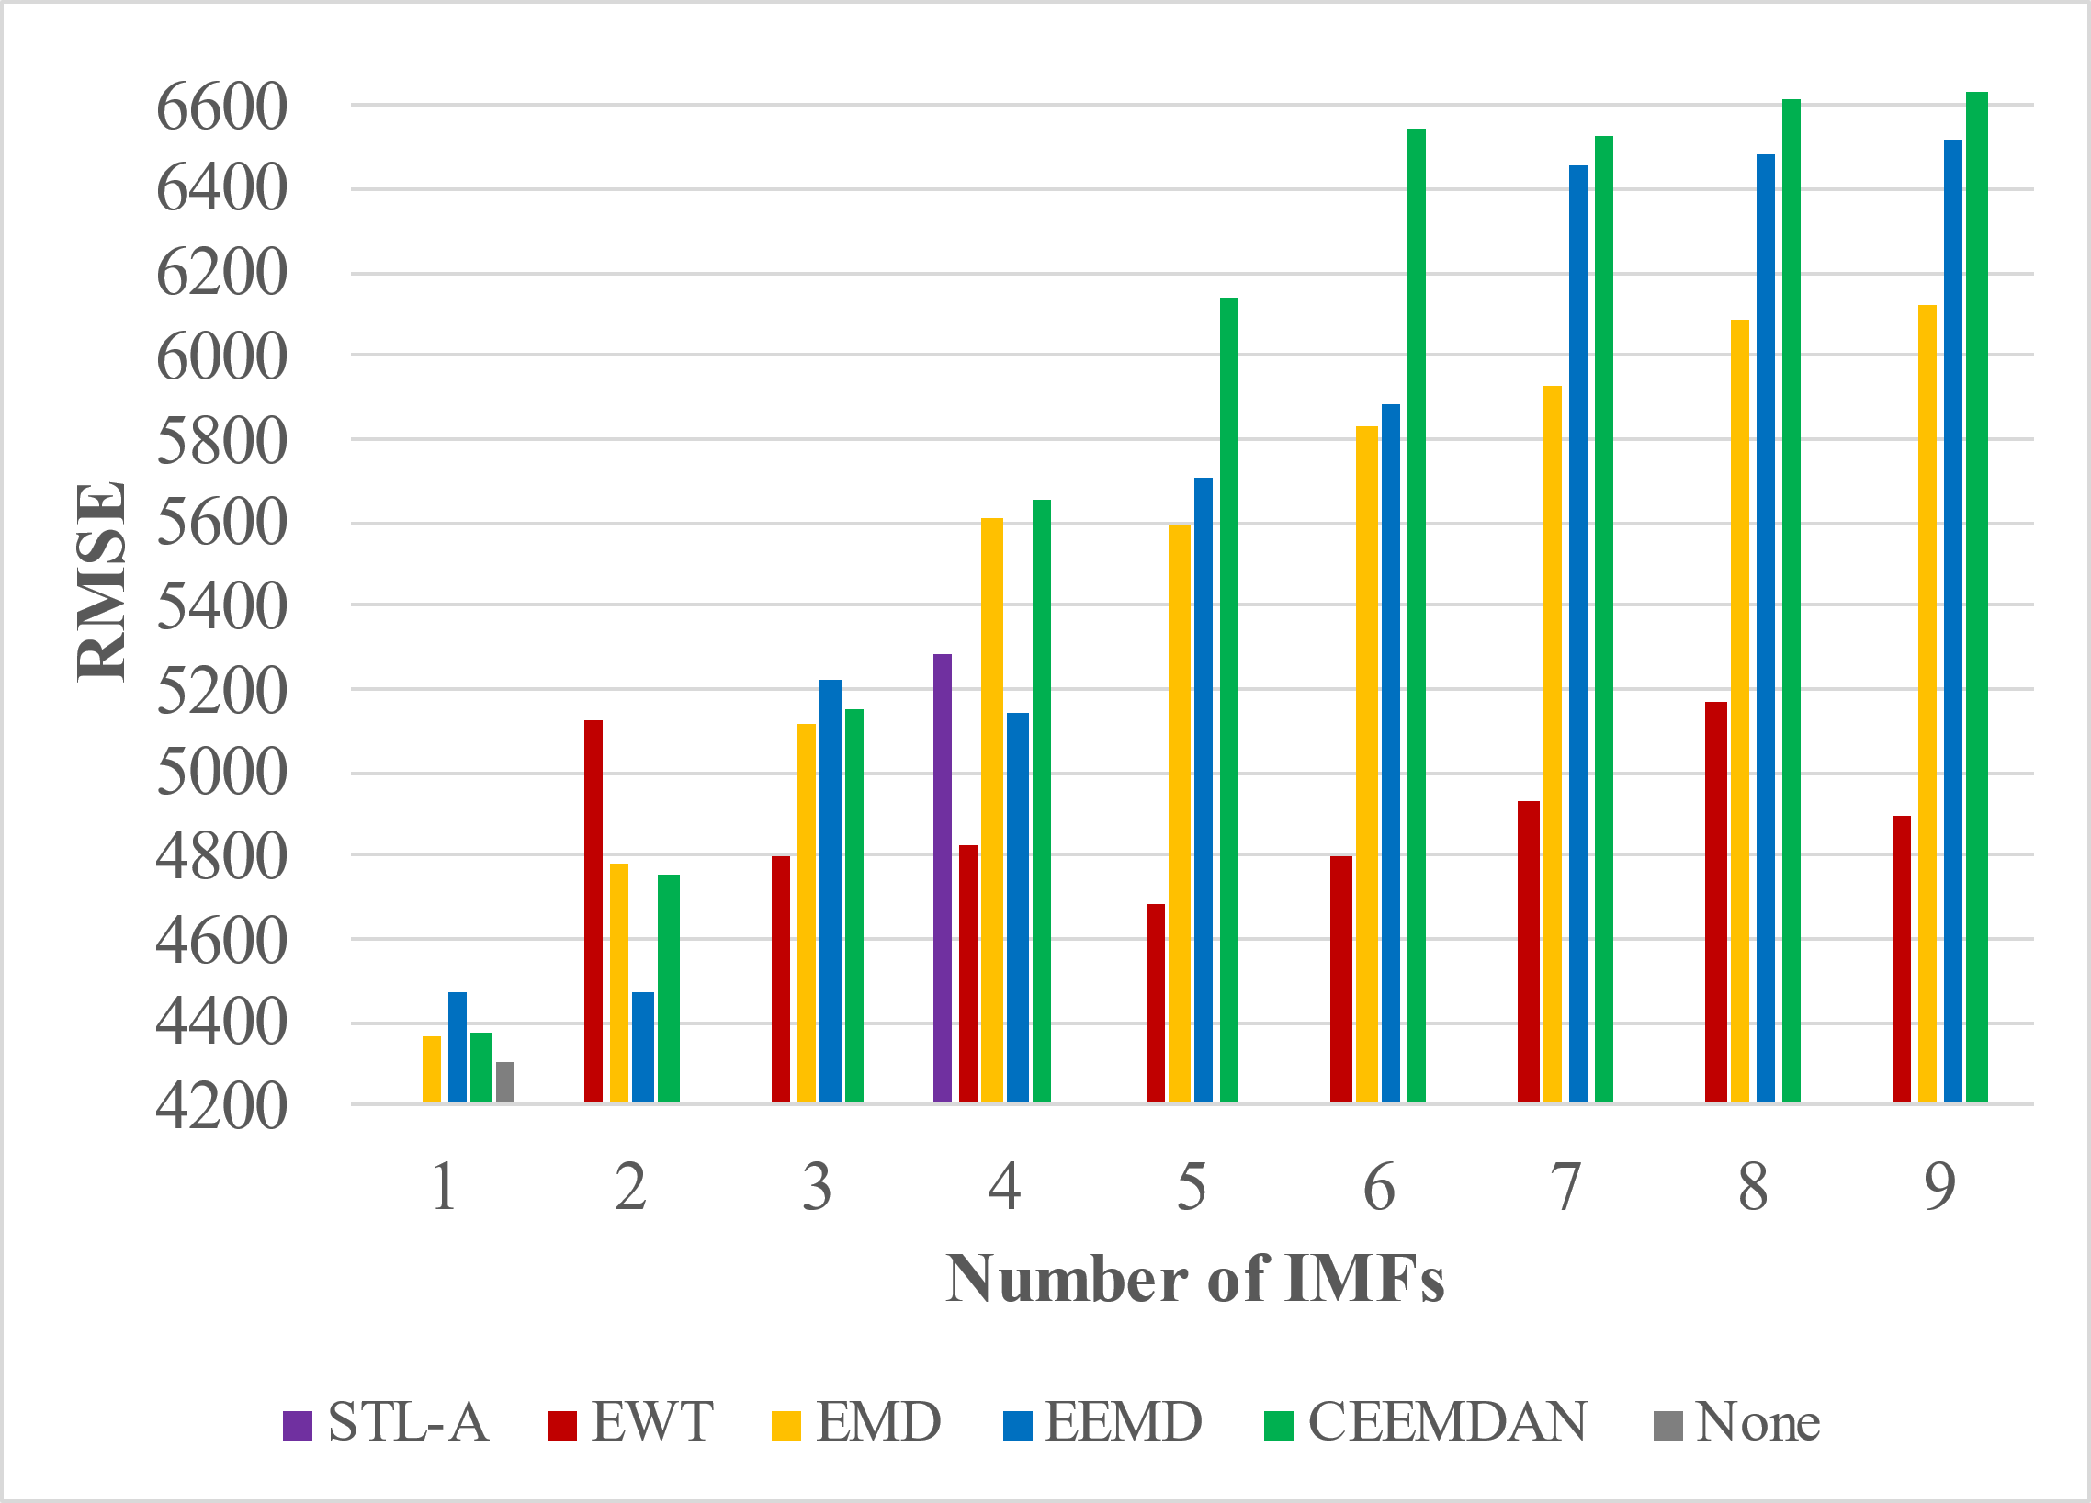
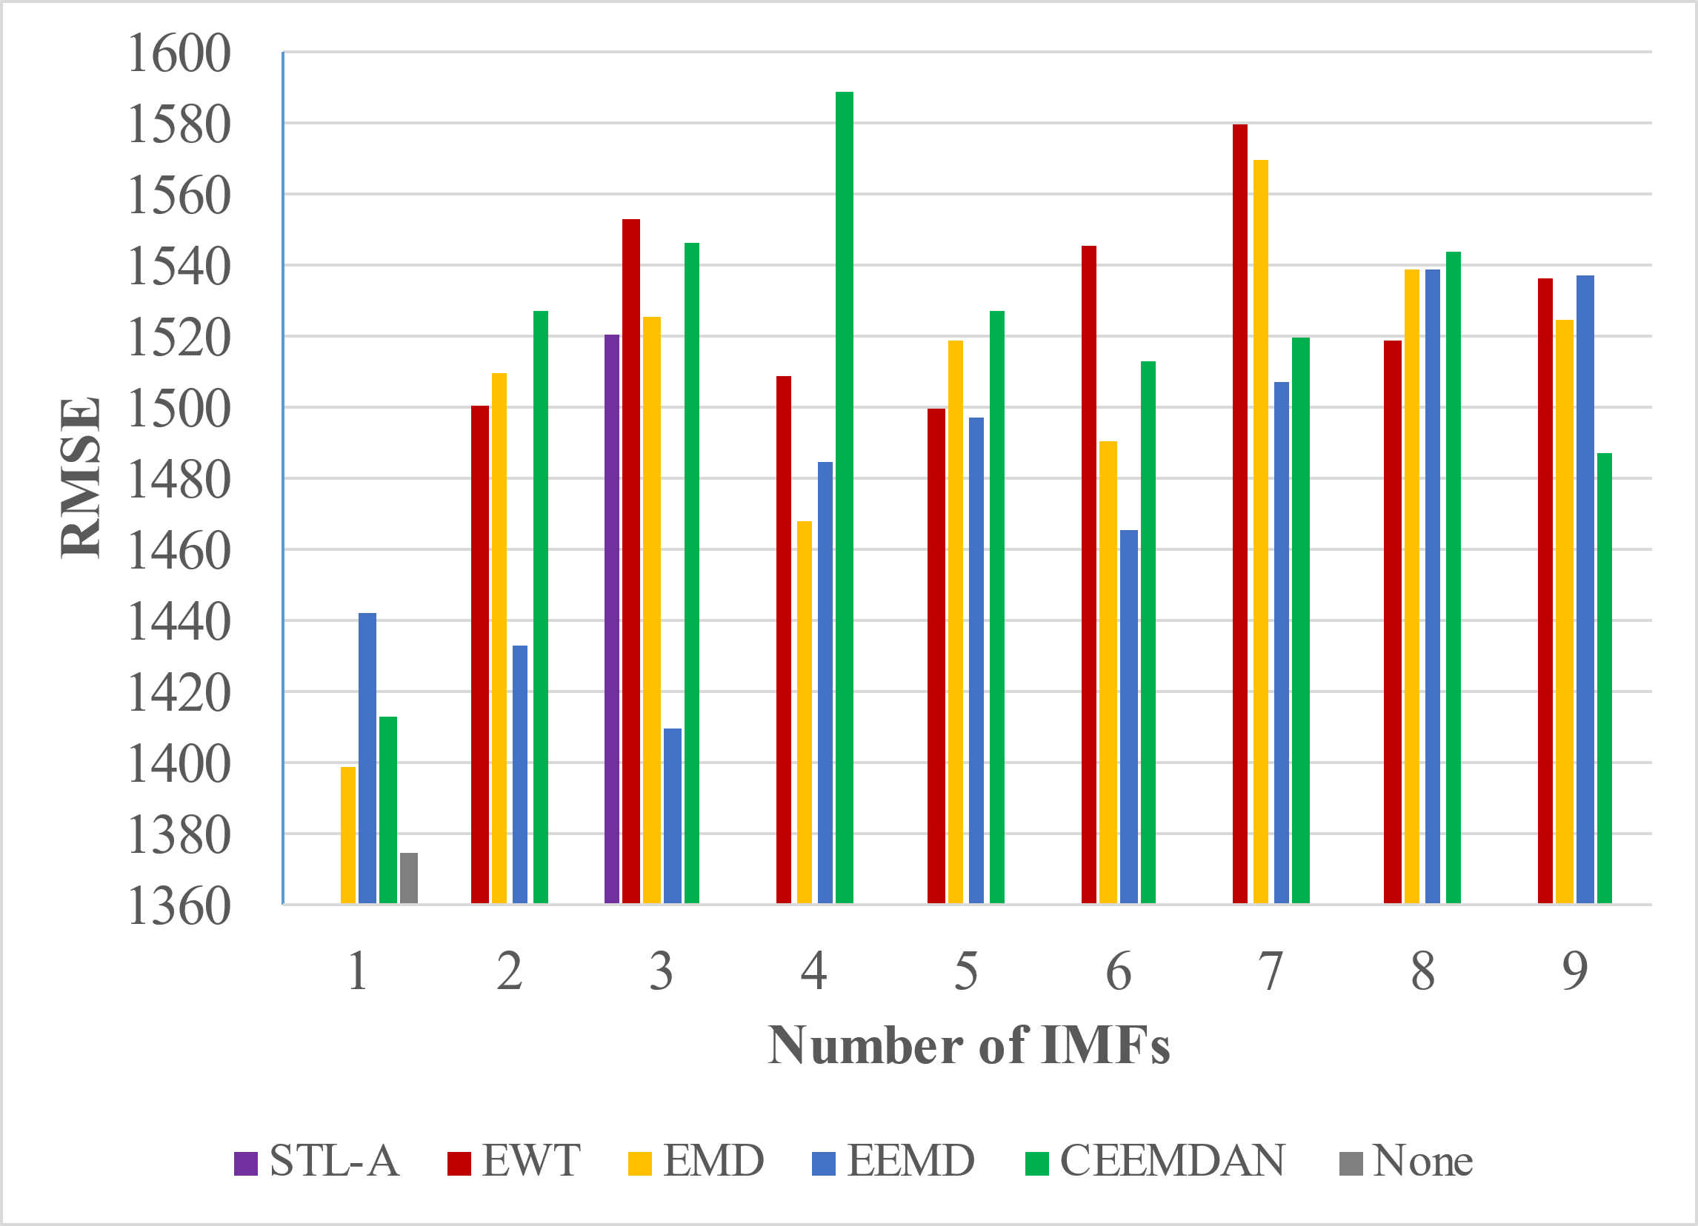
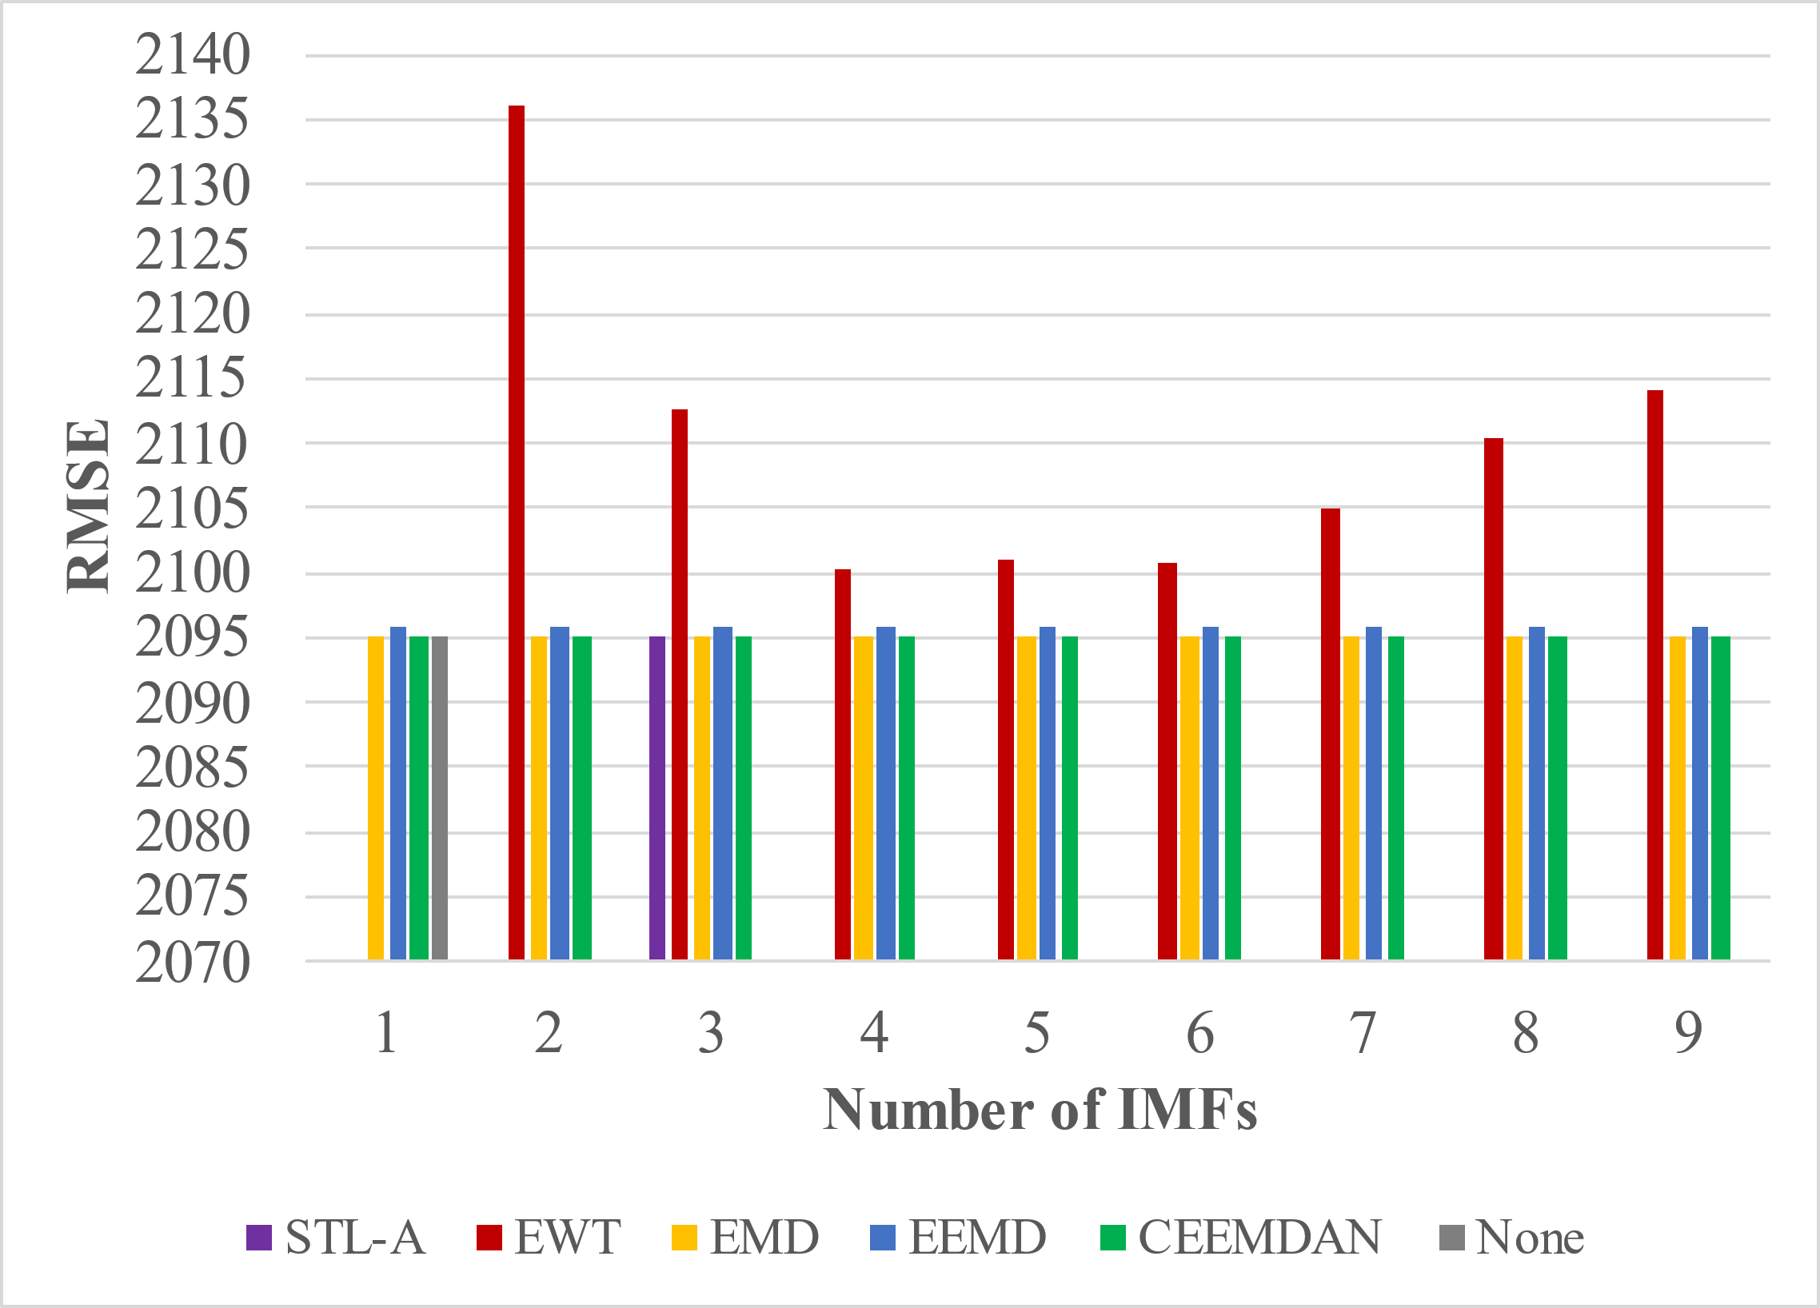
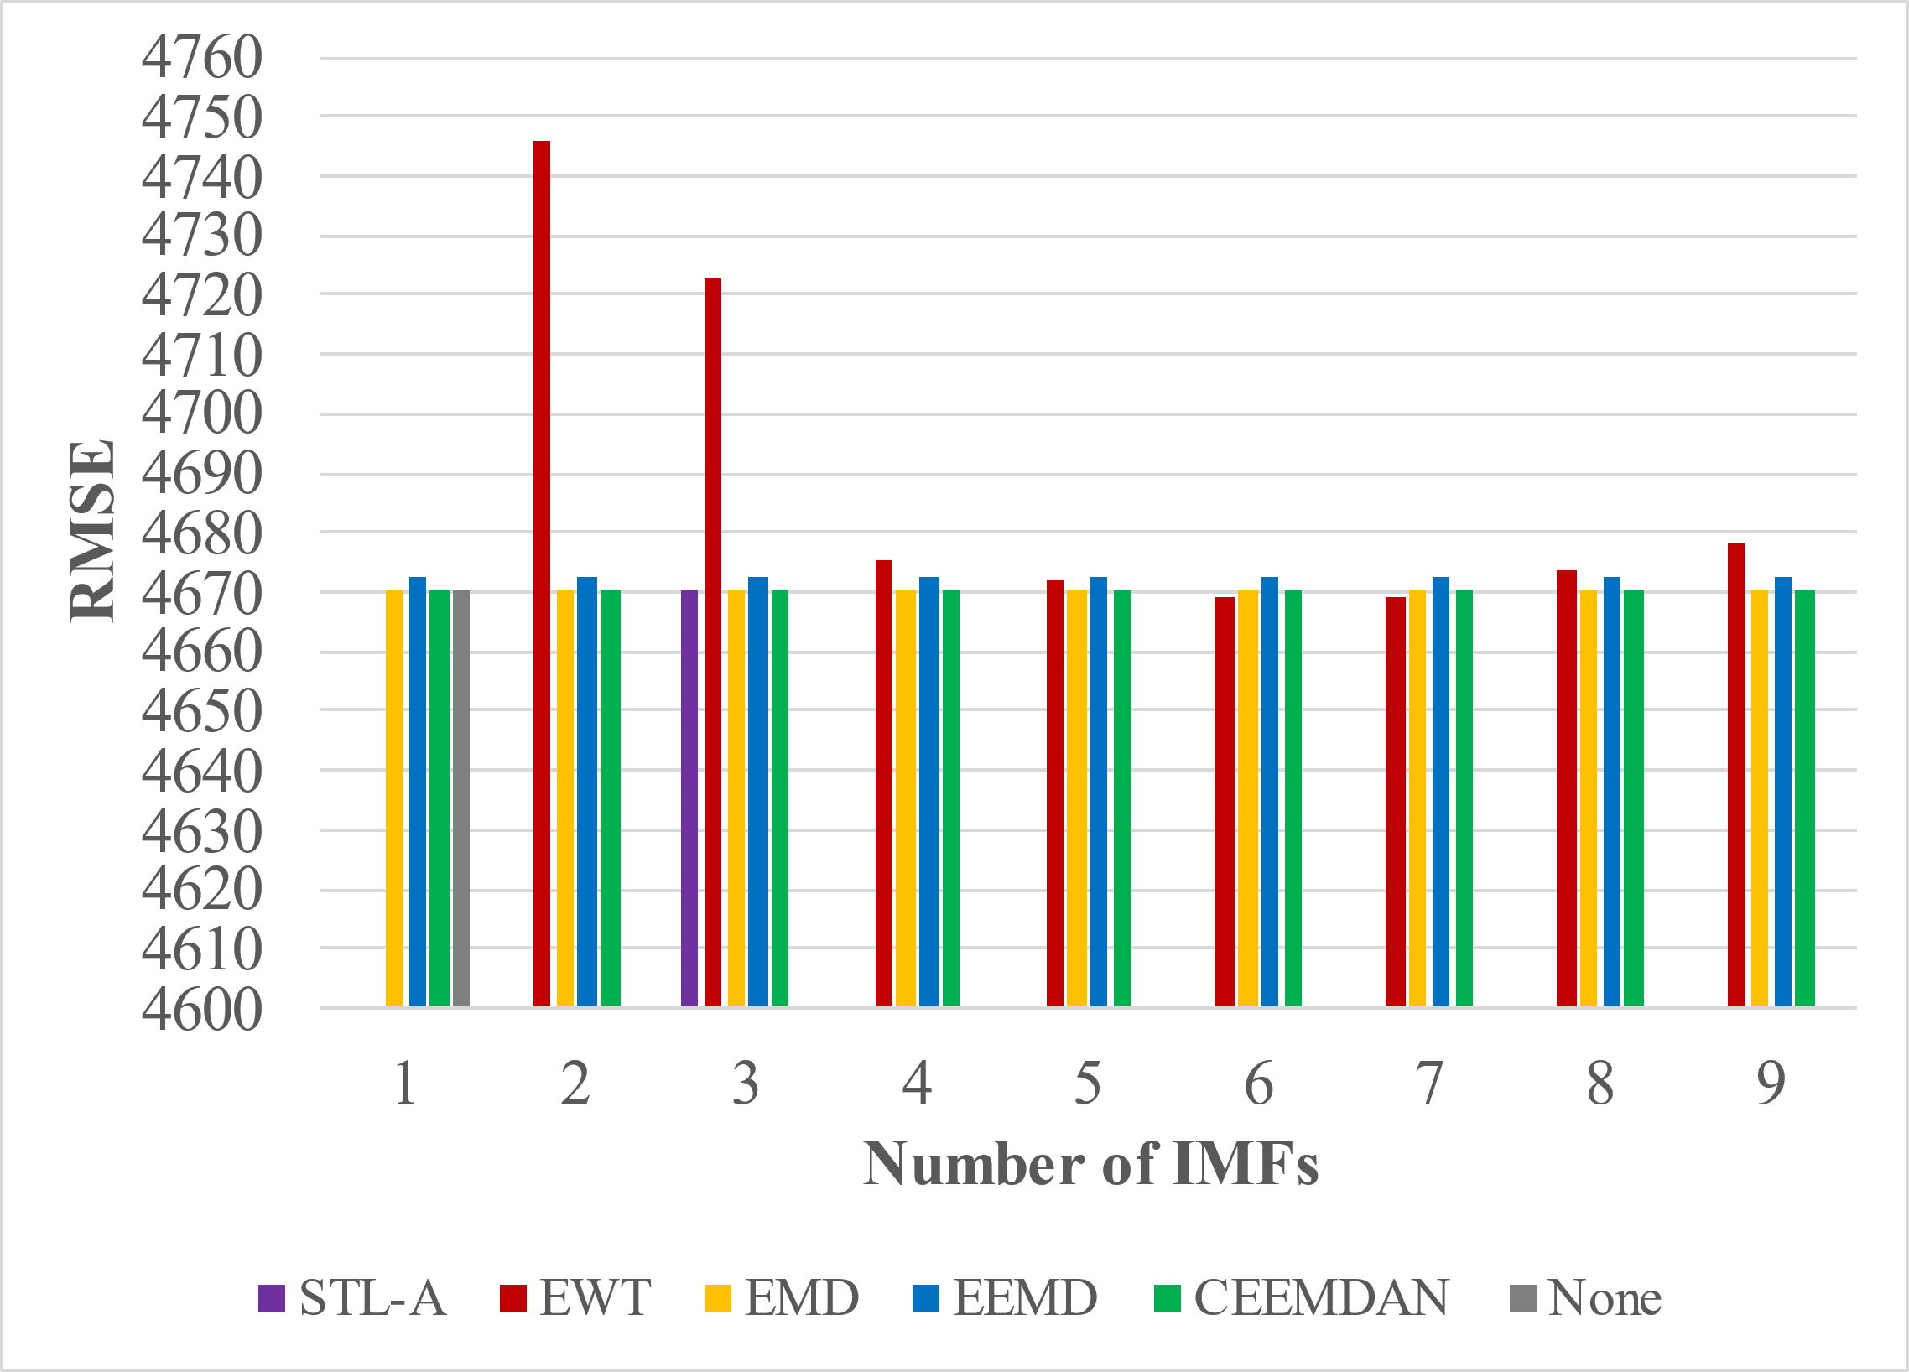
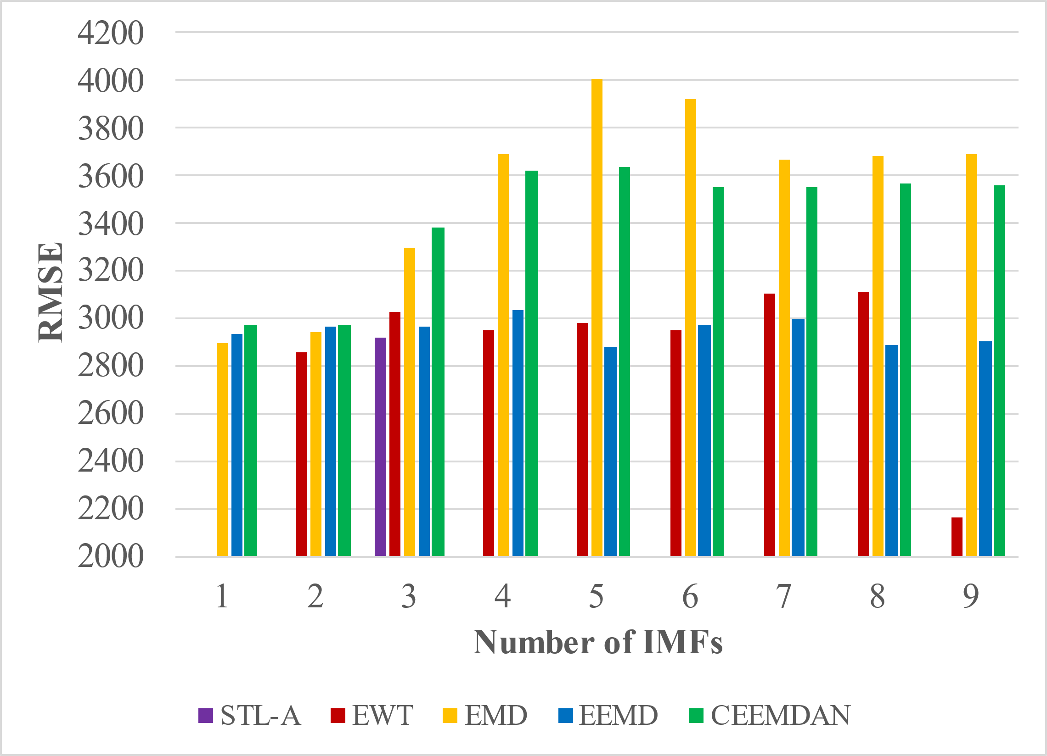
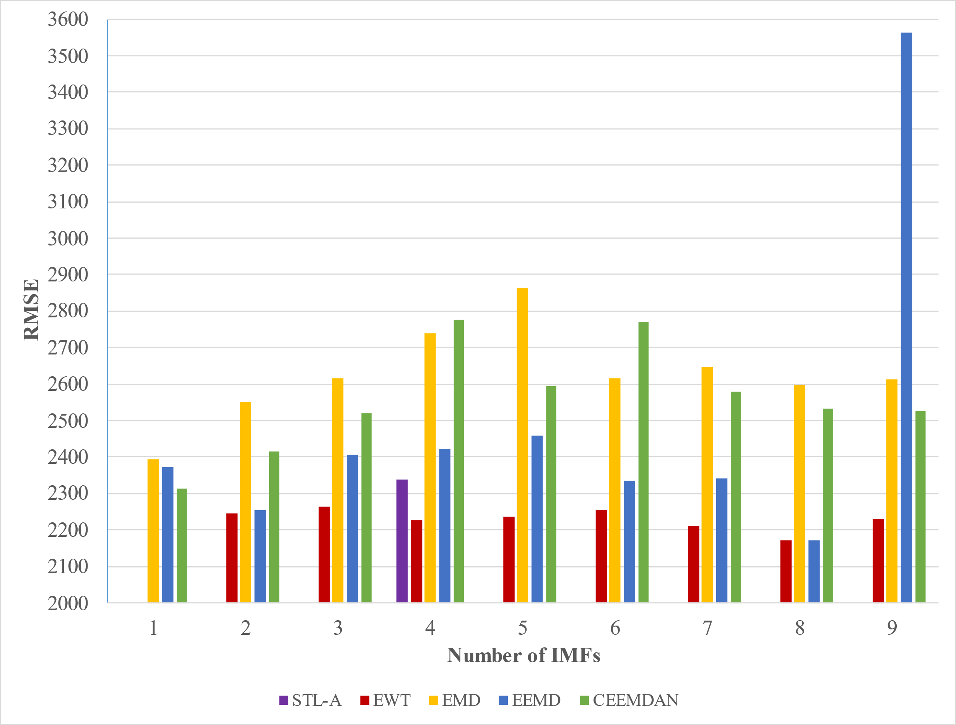
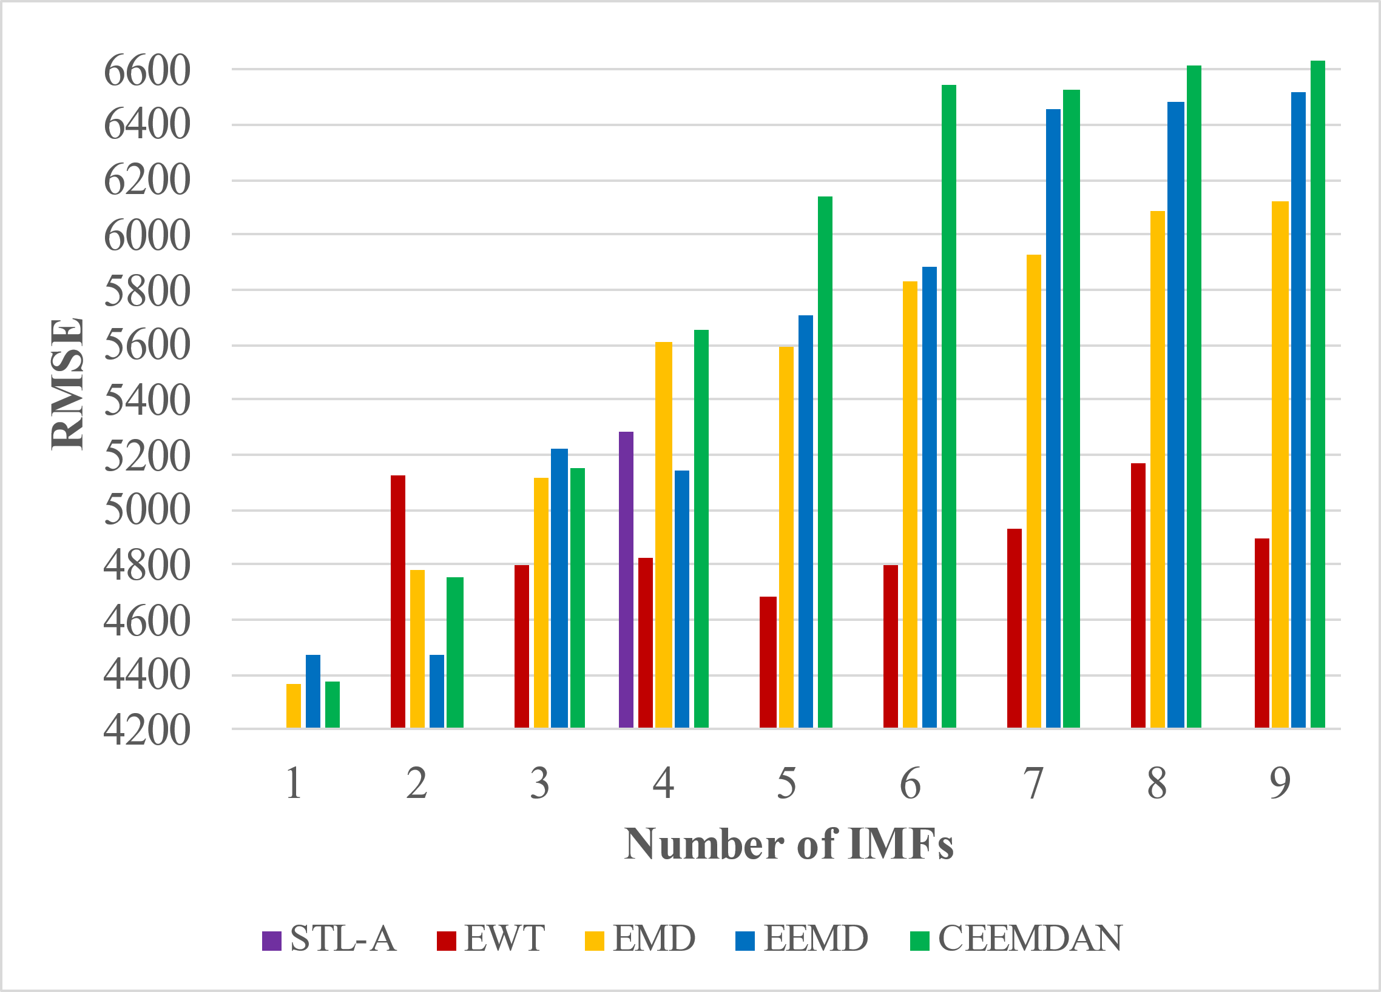
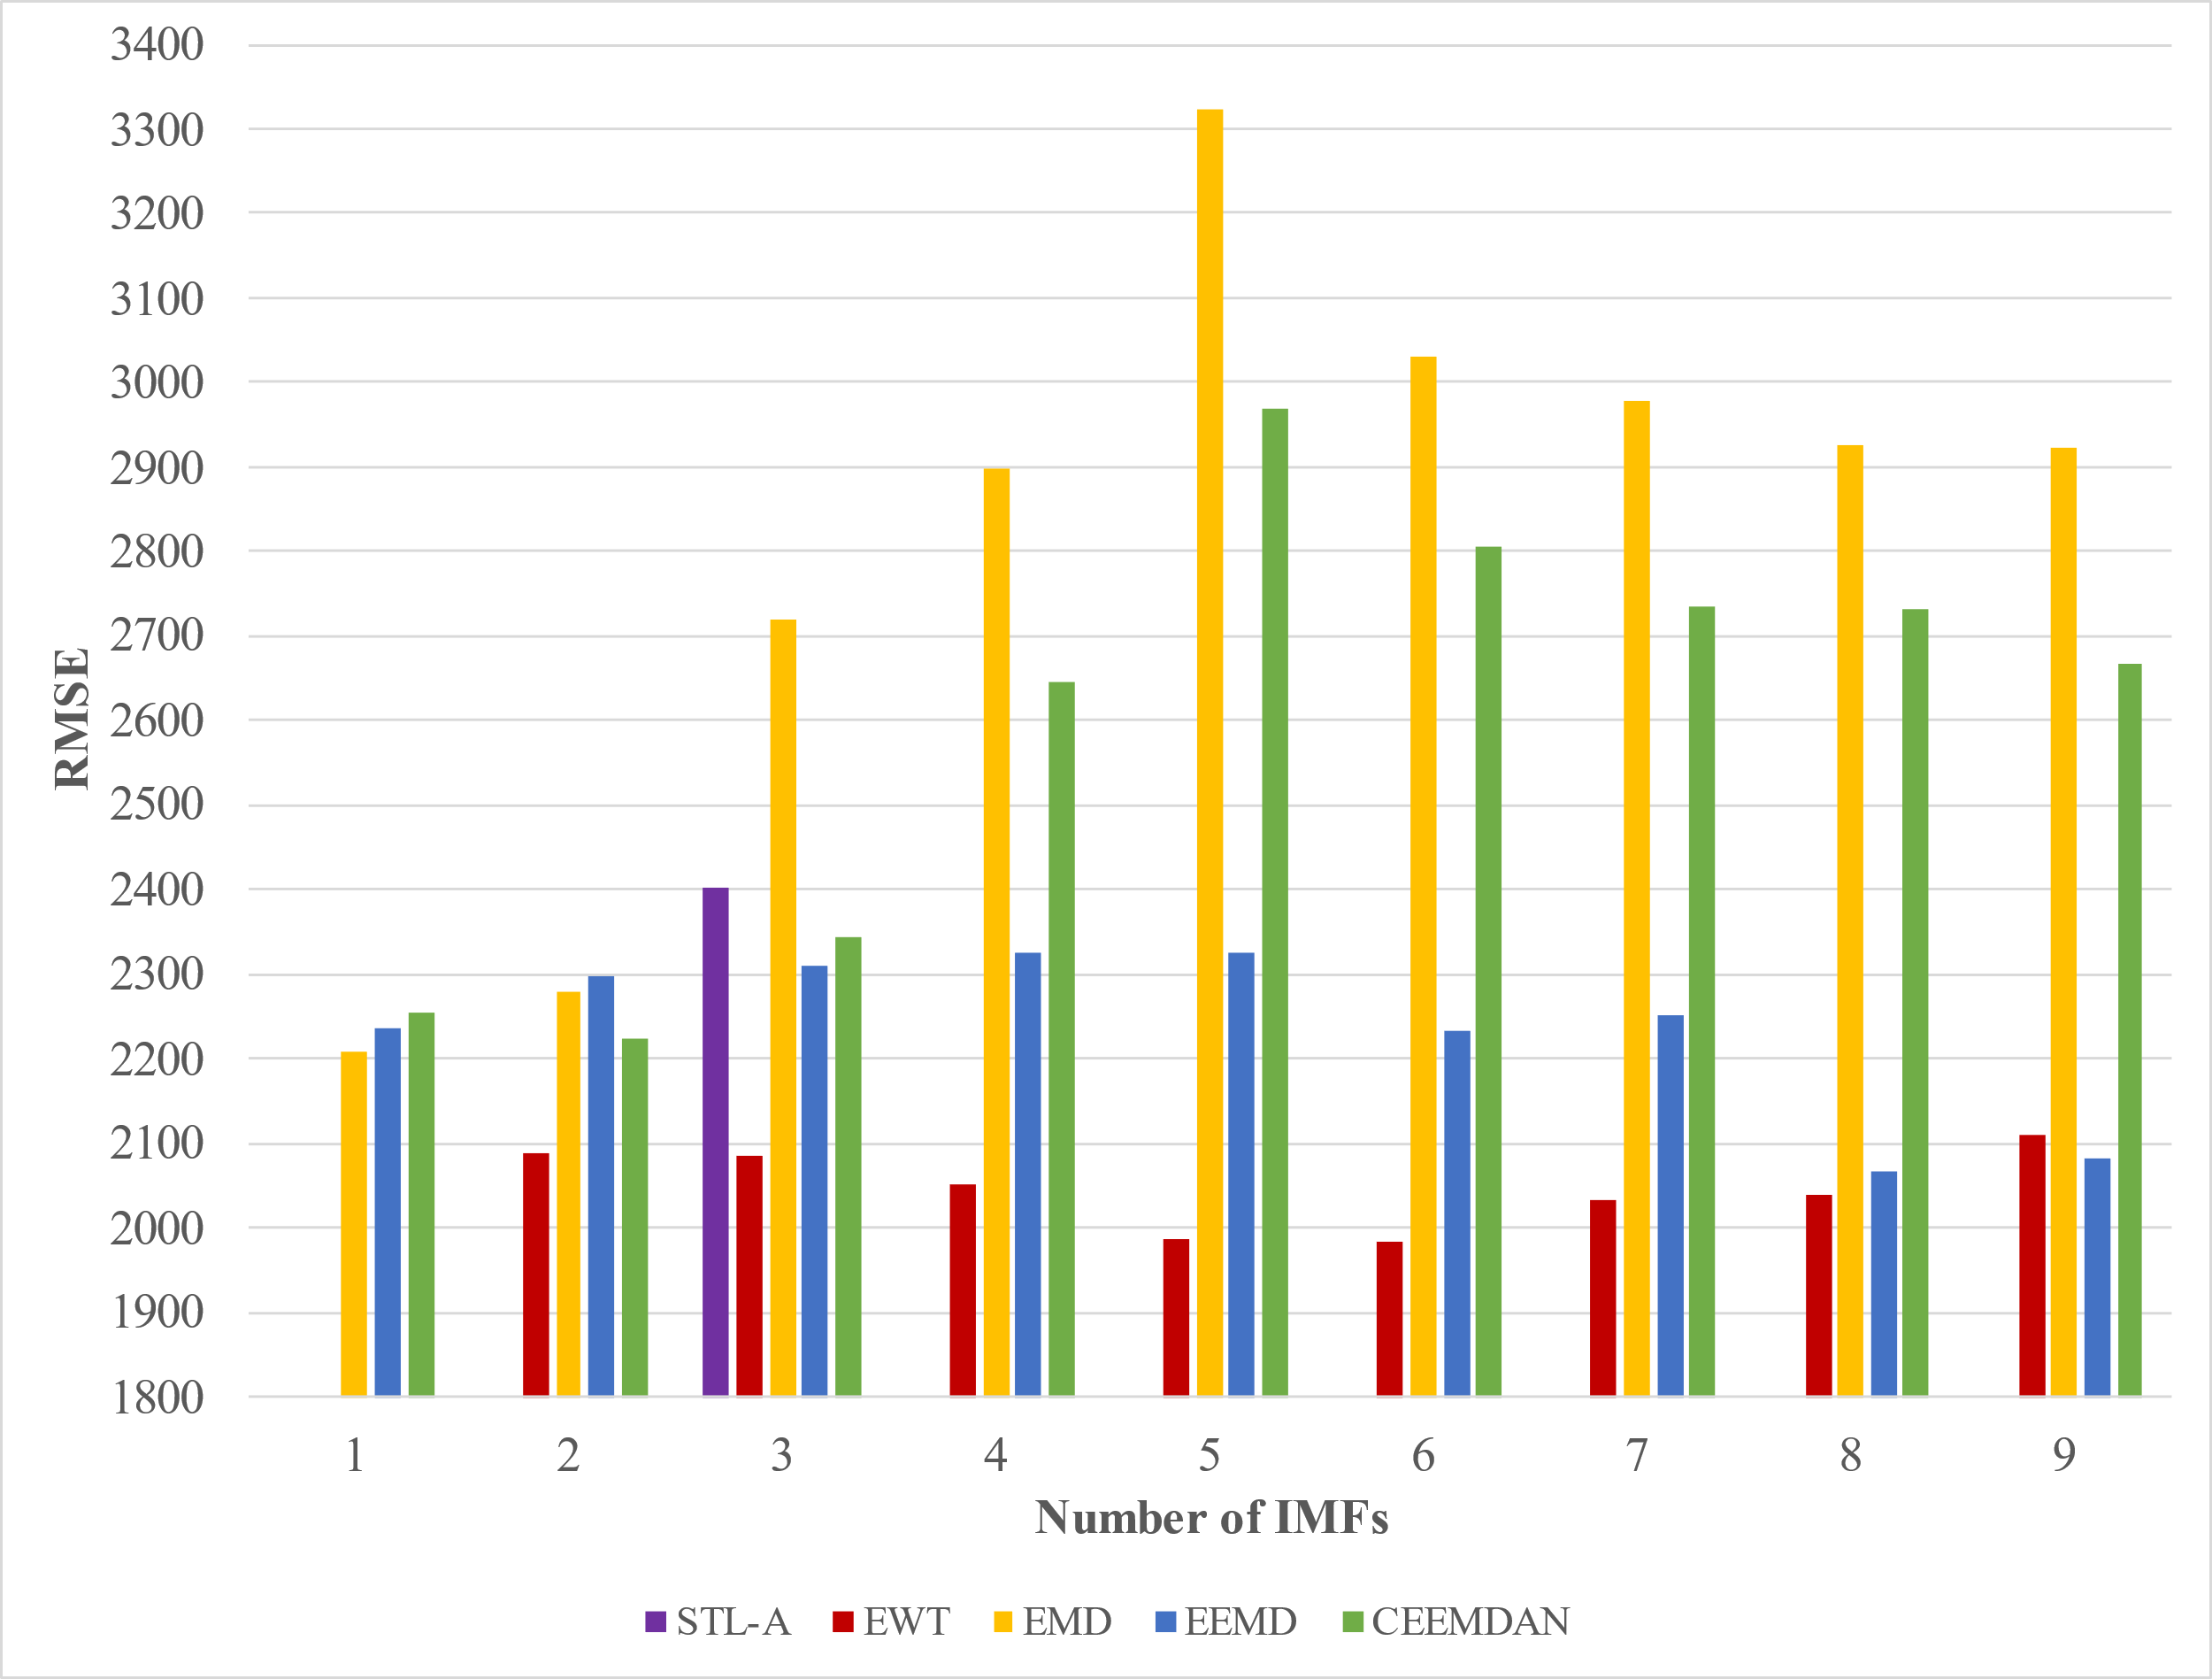
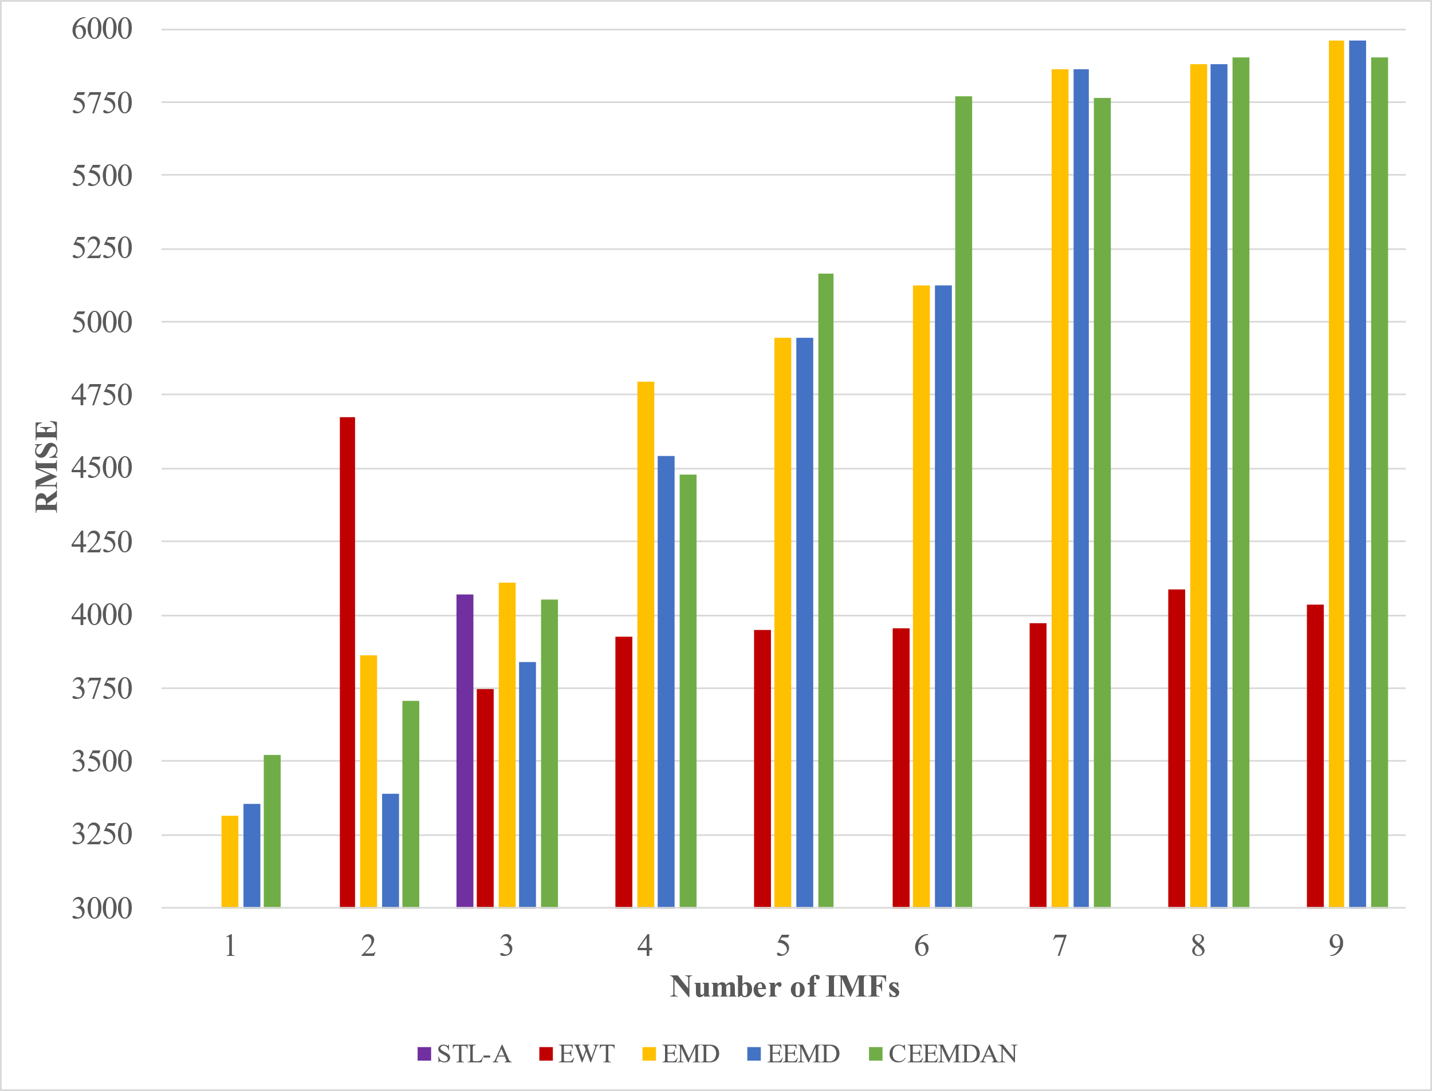
 | STL-A | EWT | EMD | EEMD | CEEMDAN
 |  |  | 2392.5 | 2372.7 | 2313.2
 |  | 2245.5 | 2549.6 | 2253.3 | 2415.1
 | 2339.6 | 2263.2 | 2617.1 | 2407.5 | 2519.4
 |  | 2226.6 | 2738.9 | 2420.5 | 2776.3
 |  | 2237.7 | 2863.1 | 2457.6 | 2594.6
 |  | 2255.5 | 2615.4 | 2335.8 | 2769.6
 |  | 2212.9 | 2645.4 | 2341.8 | 2579.8
 |  | 2172.6 | 2596.8 | 2172.4 | 2532.4
 |  | 2229.7 | 2612.0 | 3562.2 | 2526.4
 | STL-A | EWT | EMD | EEMD | CEEMDAN
 |  |  | 2207.3 | 2237.2 | 2252.9
 |  | 2087.5 | 2278.2 | 2297.2 | 2222.2
 | 2403.3 | 2083.8 | 2719.9 | 2308.6 | 2343.0
 |  | 2049.7 | 2897.9 | 2324.6 | 2647.1
 |  | 1985.6 | 3321.9 | 2326.2 | 2967.7
 |  | 1982.8 | 3029.5 | 2233.3 | 2804.6
 |  | 2031.4 | 2977.5 | 2252.2 | 2734.0
 |  | 2040.3 | 2925.1 | 2067.5 | 2732.2
 |  | 2108.4 | 2922.6 | 2082.6 | 2668.4
 | STL-A | EWT | EMD | EEMD | CEEMDAN
 |  |  | 3312.4 | 3355.6 | 3520.2
 |  | 4673.7 | 3861.7 | 3388.1 | 3703.5
 | 4068.6 | 3744.0 | 4109.3 | 3838.3 | 4054.8
 |  | 3927.4 | 4794.3 | 4540.5 | 4477.2
 |  | 3948.0 | 4948.0 | 4948.0 | 5163.4
 |  | 3955.0 | 5125.5 | 5125.5 | 5771.4
 |  | 3971.9 | 5863.3 | 5863.3 | 5764.3
 |  | 4089.1 | 5876.5 | 5876.5 | 5901.1
 |  | 4037.1 | 5960.4 | 5960.4 | 5900.2
 | STL-A | EWT | EMD | EEMD | CEEMDAN
 |  |  | 2207.3 | 2237.2 | 2252.9
 |  | 2087.5 | 2278.2 | 2297.2 | 2222.2
 | 2403.3 | 2083.8 | 2719.9 | 2308.6 | 2343.0
 |  | 2049.7 | 2897.9 | 2324.6 | 2647.1
 |  | 1985.6 | 3321.9 | 2326.2 | 2967.7
 |  | 1982.8 | 3029.5 | 2233.3 | 2804.6
 |  | 2031.4 | 2977.5 | 2252.2 | 2734.0
 |  | 2040.3 | 2925.1 | 2067.5 | 2732.2
 |  | 2108.4 | 2922.6 | 2082.6 | 2668.4

Sheet1
 |  | Decomposition
Modes | EMD | EEMD | CEEMDAN
1 | 2.5 | 84.0 | 573.0
2 | 2.9 | 150.7 | 632.1
3 | 3.0 | 202.7 | 649.7
4 | 3.2 | 221.1 | 737.8
5 | 3.2 | 240.2 | 767.8
6 | 3.2 | 252.6 | 751.9
7 | 3.1 | 254.7 | 749.4
8 | 3.1 | 265.5 | 737.8
9 | 3.5 | 267.9 | 734.7

